Gráf2.1
 | Poupança nacional bruta - SCN-2000 (% do PIB) | Poupança nacional bruta - SCN-2010 (% do PIB)
1991 | 18.6%
1992 | 19.9%
1993 | 20.1%
1994 | 21.2%
1995 | 17.8%
1996 | 16.4%
1997 | 16.1%
1998 | 15.7%
1999 | 14.1%
2000 | 14.0%
2001 | 13.5%
2002 | 14.7%
2003 | 16.0%
2004 | 18.5%
2005 | 17.3%
2006 | 17.6%
2007 | 18.1%
2008 | 18.8%
2009 | 15.9%
2010 | 17.5% | 17.9%
2011 | 17.2% | 18.6%
2012 | 14.6% | 18.0%
2013 | 13.8% | 18.3%
2014 | 13.6% | 16.0%
2015 |  | 14.4%
2016 |  | 13.9%

Gráf 2.2-2.3
II.3 - Poupança doméstica (pública e privada) e poupança externa em valor e percentagem do PIB, 1947/1999

 |  |  |  | Em % do PIB |  | Fontes: IBGE, Diretoria de Pesquisas, Departamento de Contas Nacionais;
ANO |  |  |  |  |  | Pereira, L. A.; Pereira, L. V. O setor público brasileiro 1890/1945. Rio de Janeiro: IPEA, 2001. (Texto para discussão, n. 845).
ANO | Poupança Bruta | Poupança do Governo | Poupança do Setor Privado | Poupança Externa | Doméstica
1947 | 13.16% | 3.14% | 10.01% | 1.57% | 13.16% |  |  |  |  |  | 13.2 | 3.1 | 10.0 | 1.6 | 0.1 | 0.0 | 0.1 | 0.0
1948 | 12.64% | 2.69% | 9.95% | 0.00% | 12.64% | Notas: |  |  |  |  | 12.6 | 2.7 | 9.9 | (0.0) | 0.1 | 0.0 | 0.1 | -0.0
1949 | 11.70% | 2.82% | 8.89% | 0.62% | 11.70% | Poupança setor privado = poupança doméstica (ou bruta) - poupança do governo. |  |  |  |  | 11.7 | 2.8 | 8.9 | 0.6 | 0.1 | 0.0 | 0.1 | 0.0
1950 | 13.25% | 1.66% | 11.59% | -0.92% | 13.25% | * Poupança bruta: 1947/1990: IBGE, Sistema de Contas Nacionais; 1990/1999: IBGE, Novo Sistema de Contas Nacionais. |  |  |  |  | 13.2 | 1.7 | 11.6 | (0.9) | 0.1 | 0.0 | 0.1 | -0.0
1951 | 12.70% | 3.07% | 9.62% | 2.15% | 12.70% | * Correção monetária: 1970/1991: Pereira (2001); 1972/1999: Banco Central do Brasil. |  |  |  |  | 12.7 | 3.1 | 9.6 | 2.1 | 0.1 | 0.0 | 0.1 | 0.0
1952 | 12.21% | 2.32% | 9.89% | 2.97% | 12.21% |  |  |  |  |  | 12.2 | 2.3 | 9.9 | 3.0 | 0.1 | 0.0 | 0.1 | 0.0
1953 | 14.81% | -0.22% | 15.03% | -0.22% | 14.81% |  |  |  |  |  | 14.8 | (0.2) | 15.0 | (0.2) | 0.1 | -0.0 | 0.2 | -0.0
1954 | 15.86% | 2.07% | 13.79% | 0.80% | 15.86% |  |  |  |  |  | 15.9 | 2.1 | 13.8 | 0.8 | 0.2 | 0.0 | 0.1 | 0.0
1955 | 15.23% | 0.55% | 14.68% | -0.01% | 15.23% |  |  |  |  |  | 15.2 | 0.5 | 14.7 | (0.0) | 0.2 | 0.0 | 0.1 | -0.0
1956 | 14.67% | 0.34% | 14.34% | -0.24% | 14.67% |  |  |  |  |  | 14.7 | 0.3 | 14.3 | (0.2) | 0.1 | 0.0 | 0.1 | -0.0
1957 | 16.39% | 1.09% | 15.30% | 0.96% | 16.39% |  |  |  |  |  | 16.4 | 1.1 | 15.3 | 1.0 | 0.2 | 0.0 | 0.2 | 0.0
1958 | 17.13% | 3.17% | 13.96% | 1.03% | 17.13% |  |  |  |  |  | 17.1 | 3.2 | 14.0 | 1.0 | 0.2 | 0.0 | 0.1 | 0.0
1959 | 19.25% | 3.29% | 15.96% | 1.30% | 19.25% |  |  |  |  |  | 19.2 | 3.3 | 16.0 | 1.3 | 0.2 | 0.0 | 0.2 | 0.0
1960 | 15.25% | 3.49% | 11.76% | 1.76% | 15.25% |  |  |  |  |  | 15.3 | 3.5 | 11.8 | 1.8 | 0.2 | 0.0 | 0.1 | 0.0
1961 | 14.22% | 0.67% | 13.55% | 0.84% | 14.22% |  |  |  |  |  | 14.2 | 0.7 | 13.5 | 0.8 | 0.1 | 0.0 | 0.1 | 0.0
1962 | 15.69% | -0.79% | 16.49% | 2.00% | 15.69% |  |  |  |  |  | 15.7 | (0.8) | 16.5 | 2.0 | 0.2 | -0.0 | 0.2 | 0.0
1963 | 17.38% | -0.15% | 17.52% | 0.66% | 17.38% |  |  |  |  |  | 17.4 | (0.1) | 17.5 | 0.7 | 0.2 | -0.0 | 0.2 | 0.0
1964 | 17.45% | -0.41% | 17.87% | -0.60% | 17.45% |  |  |  |  |  | 17.5 | (0.4) | 17.9 | (0.6) | 0.2 | -0.0 | 0.2 | -0.0
1965 | 20.04% | 0.75% | 19.29% | -1.62% | 20.04% |  |  |  |  |  | 20.0 | 0.7 | 19.3 | (1.6) | 0.2 | 0.0 | 0.2 | -0.0
1966 | 18.63% | 3.21% | 15.42% | -0.19% | 18.63% |  |  |  |  |  | 18.6 | 3.2 | 15.4 | (0.2) | 0.2 | 0.0 | 0.2 | -0.0
1967 | 15.50% | 0.56% | 14.95% | 0.76% | 15.50% |  |  |  |  |  | 15.5 | 0.6 | 14.9 | 0.8 | 0.2 | 0.0 | 0.1 | 0.0
1968 | 17.49% | 2.81% | 14.68% | 1.49% | 17.49% |  |  |  |  |  | 17.5 | 2.8 | 14.7 | 1.5 | 0.2 | 0.0 | 0.1 | 0.0
1969 | 21.26% | 0.62% | 20.64% | 0.75% | 21.26% |  |  |  |  |  | 21.3 | 0.6 | 20.6 | 0.7 | 0.2 | 0.0 | 0.2 | 0.0
1970 | 19.22% | 5.67% | 13.55% | 1.32% | 19.22% |  |  |  |  |  | 19.2 | 5.7 | 13.6 | 1.3 | 0.2 | 0.1 | 0.1 | 0.0
1971 | 18.60% | 6.03% | 12.57% | 2.66% | 18.60% |  |  |  |  |  | 18.6 | 6.0 | 12.6 | 2.7 | 0.2 | 0.1 | 0.1 | 0.0
1972 | 18.67% | 5.68% | 13.00% | 2.53% | 18.67% |  |  |  |  |  | 18.7 | 5.7 | 13.0 | 2.5 | 0.2 | 0.1 | 0.1 | 0.0
1973 | 20.04% | 5.34% | 14.70% | 2.01% | 20.04% |  |  |  |  |  | 20.0 | 5.3 | 14.7 | 2.0 | 0.2 | 0.1 | 0.1 | 0.0
1974 | 17.86% | 3.63% | 14.23% | 6.45% | 17.86% |  |  |  |  |  | 17.9 | 3.6 | 14.2 | 6.5 | 0.2 | 0.0 | 0.1 | 0.1
1975 | 20.54% | 3.20% | 17.34% | 5.16% | 20.54% |  |  |  |  |  | 20.5 | 3.2 | 17.3 | 5.2 | 0.2 | 0.0 | 0.2 | 0.1
1976 | 19.13% | 3.40% | 15.73% | 3.91% | 19.13% |  |  |  |  |  | 19.1 | 3.4 | 15.7 | 3.9 | 0.2 | 0.0 | 0.2 | 0.0
1977 | 19.77% | 3.04% | 16.73% | 2.28% | 19.77% |  |  |  |  |  | 19.8 | 3.0 | 16.7 | 2.3 | 0.2 | 0.0 | 0.2 | 0.0
1978 | 19.56% | 1.66% | 17.90% | 3.47% | 19.56% |  |  |  |  |  | 19.6 | 1.7 | 17.9 | 3.5 | 0.2 | 0.0 | 0.2 | 0.0
1979 | 18.33% | 1.67% | 16.66% | 4.81% | 18.33% |  |  |  |  |  | 18.3 | 1.7 | 16.7 | 4.8 | 0.2 | 0.0 | 0.2 | 0.0
1980 | 18.60% | 0.82% | 17.79% | 5.40% | 18.60% |  |  |  |  |  | 18.6 | 0.8 | 17.8 | 5.4 | 0.2 | 0.0 | 0.2 | 0.1
1981 | 19.92% | 0.97% | 18.95% | 4.54% | 19.92% |  |  |  |  |  | 19.9 | 1.0 | 19.0 | 4.5 | 0.2 | 0.0 | 0.2 | 0.0
1982 | 16.62% | -0.09% | 16.71% | 6.01% | 16.62% |  |  |  |  |  | 16.6 | (0.1) | 16.7 | 6.0 | 0.2 | -0.0 | 0.2 | 0.1
1983 | 14.77% | -0.25% | 15.03% | 3.61% | 14.77% |  |  |  |  |  | 14.8 | (0.3) | 15.0 | 3.6 | 0.1 | -0.0 | 0.2 | 0.0
1984 | 17.66% | 0.26% | 17.39% | -0.02% | 17.66% |  |  |  |  |  | 17.7 | 0.3 | 17.4 | (0.0) | 0.2 | 0.0 | 0.2 | -0.0
1985 | 20.28% | -2.05% | 22.33% | 0.11% | 20.28% |  |  |  |  |  | 20.3 | (2.1) | 22.3 | 0.1 | 0.2 | -0.0 | 0.2 | 0.0
1986 | 17.98% | -1.24% | 19.23% | 2.06% | 17.98% |  |  |  |  |  | 18.0 | (1.2) | 19.2 | 2.1 | 0.2 | -0.0 | 0.2 | 0.0
1987 | 22.66% | -0.94% | 23.61% | 0.51% | 22.66% |  |  |  |  |  | 22.7 | (0.9) | 23.6 | 0.5 | 0.2 | -0.0 | 0.2 | 0.0
1988 | 25.69% | -7.88% | 33.57% | -1.37% | 25.69% |  |  |  |  |  | 25.7 | (7.9) | 33.6 | (1.4) | 0.3 | -0.1 | 0.3 | -0.0
1989 | 27.11% | -4.96% | 32.07% | -0.25% | 27.11% |  |  |  |  |  | 27.1 | (5.0) | 32.1 | (0.2) | 0.3 | -0.0 | 0.3 | -0.0
1990 | 19.09% | -0.75% | 19.84% | 1.07% | 19.09% |  |  |  |  |  | 19.1 | (0.7) | 19.8 | 1.1 | 0.2 | -0.0 | 0.2 | 0.0
1991 | 18.60% | -5.13% | 23.73% | 1.17% | 18.60% |  |  |  |  |  | 18.6 | (5.1) | 23.7 | 1.2 | 0.2 | -0.1 | 0.2 | 0.0
1992 | 19.86% | -5.18% | 25.03% | -0.92% | 19.86% |  |  |  |  |  | 19.9 | (5.2) | 25.0 | (0.9) | 0.2 | -0.1 | 0.3 | -0.0
1993 | 20.09% | 5.16% | 14.93% | 0.76% | 20.09% |  |  |  |  |  | 20.1 | 5.2 | 14.9 | 0.8 | 0.2 | 0.1 | 0.1 | 0.0
1994 | 21.23% | 0.93% | 20.30% | 0.92% | 21.23% |  |  |  |  |  | 21.2 | 0.9 | 20.3 | 0.9 | 0.2 | 0.0 | 0.2 | 0.0
1995 | 19.47% | -2.55% | 22.02% | 2.82% | 19.47% |  |  |  |  |  | 19.5 | (2.5) | 22.0 | 2.8 | 0.2 | -0.0 | 0.2 | 0.0
1996 | 17.77% | -1.84% | 19.61% | 3.15% | 17.77% |  |  |  |  |  | 17.8 | (1.8) | 19.6 | 3.1 | 0.2 | -0.0 | 0.2 | 0.0
1997 | 17.35% | -0.36% | 17.71% | 4.14% | 17.35% |  |  |  |  |  | 17.4 | (0.4) | 17.7 | 4.1 | 0.2 | -0.0 | 0.2 | 0.0
1998 | 16.80% | -2.49% | 19.29% | 4.32% | 16.80% |  |  |  |  |  | 16.8 | (2.5) | 19.3 | 4.3 | 0.2 | -0.0 | 0.2 | 0.0
1999 | 15.51% | 4.46% | 11.05% | 4.76% | Produto Interno Bruto (1) | Poupança bruta | Empresas não financeiras | Empresas financeiras | Governo geral | Famílias | 15.5 | 4.5 | 11.0 | 4.8 | 0.2 | 0.0 | 0.1 | 0.0
 | Bruta | Governo | Setor Privado | Famílias
2000 | 13.99% | -2.77% | 7.74% | 8.97% | 1199092.111 | 167741.243 | 68669.728 | 24175.555 | -33183.938 | 107549.406 | 530.492 |  |  |  | 5.3 | - | - | -
2001 | 13.59% | -4.14% | 8.83% | 8.88% | 1315755.479 | 178846.188 | 84840.299 | 31298.56 | -54434.137 | 116848.54 | 292.926 |  |  |  | 2.9 | - | - | -
2002 | 15.43% | -3.78% | 10.02% | 9.15% | 1488787.256 | 229645.714 | 86605.911 | 62610.588 | -56334.906 | 136252.629 | 511.492 |  |  |  | 5.1 | - | - | -
2003 | 16.41% | -2.86% | 10.60% | 8.64% | 1717950.409 | 281979.86 | 144198.16 | 37978.023 | -49072.877 | 148396.965 | 479.589 |  |  |  | 4.8 | - | - | -
2004 | 18.86% | -0.82% | 11.42% | 8.23% | 1957751.217 | 369134.253 | 173737.566 | 49901.824 | -16010.584 | 161027.297 | 478.15 |  |  |  | 4.8 | - | - | -
2005 | 18.11% | -0.66% | 11.20% | 7.55% | 2170584.515 | 393106.702 | 177273.107 | 65872.131 | -14258.699 | 163971.846 | 248.317 |  |  |  | 2.5 | - | - | -
2006 | 18.41% | -2.13% | 13.28% | 7.27% | 2409449.883 | 443534.155 | 216921.642 | 103055.959 | -51304.386 | 175213.719 | -352.779 |  |  |  | -3.5 | - | - | -
2007 | 19.34% | -2.17% | 14.55% | 6.97% | 2720262.966 | 526115.019 | 249440.742 | 146290.523 | -58999.527 | 189576.066 | -192.785 |  |  |  | -1.9 | - | - | -
2008 | 19.23% | -0.04% | 12.56% | 6.71% | 3109803.093 | 597910.254 | 290921.77 | 99742.682 | -1228.564 | 208674.365 | -199.999 |  |  |  | -2.0 | - | - | -
2009 | 16.37% | -1.30% | 10.73% | 6.94% | 3333039.311 | 545696.873 | 279778.863 | 77774.266 | -43197.667 | 231218.692 | 122.719 |  |  |  | 1.2 | - | - | -
2010 | 17.95% | 0.23% | 10.79% | 6.89% | 3885847 | 697320 | 330189 | 89270 | 9002 | 267784 | 1075 |  |  |  | 10.8 | - | - | -
2011 | 18.55% | 0.32% | 11.41% | 6.78% | 4376382 | 811987 | 392508 | 106858 | 14210 | 296791 | 1620 |  |  |  | 16.2 | - | - | -
2012 | 18.04% | 0.57% | 10.28% | 7.14% | 4814760 | 868426 | 413874 | 81262 | 27466 | 343646 | 2178 |  |  |  | 21.8 | - | - | -
2013 | 18.32% | -0.52% | 11.55% | 7.23% | 5331619 | 976896 | 515967 | 99937 | -27898 | 385540 | 3350 |  |  |  | 33.5 | - | - | -
2014 | 16.00% | -2.80% | 11.95% | 6.82% | 5778953 | 924920 | 577266 | 113041 | -162091 | 394290 | 2414 |  |  |  | 24.1 | - | - | -

Graf.2.4
Data Source
Last Updated Date
 | 2015
Ásia Oriental e Pacífico | 36.1%
Baixa e Média Renda | 31.0%
Europa Central e os Países Bálticos | 22.7%
Europa e Ásia Central | 22.5%
Membros da OCDE | 22.0%
União Européia | 21.8%
América Latina e Caribe | 17.2%
Brasil | 14.4%
África subsaariana | 13.6%
Nome do país | 2015
Ásia Oriental e Pacífico | 36.1% | 0.0036118479493
Baixa e Média Renda | 31.0% | 0.0031031965308
Europa Central e os Países Bálticos | 22.7% | 0.0022687775171
Europa e Ásia Central | 22.5% | 0.0022528385343
Membros da OCDE | 22.0% | 0.0022024305508
União Européia | 21.8% | 0.0021776768203
América Latina e Caribe | 17.2% | 0.0017180305693
Brasil | 14.4% | 0.0014427769145
África subsaariana | 13.6% | 0.0013630414424

Graf. 2.5
Data Source |  |  |  | INDICATOR_CODE | INDICATOR_NAME | SOURCE_NOTE | SOURCE_ORGANIZATION
Last Updated Date |  |  |  | NY.GNS.ICTR.ZS | Gross savings (% of GDP) | Gross savings are calculated as gross national income less total consumption, plus net transfers. | World Bank national accounts data, and OECD National Accounts data files.

Nome do país | 2009 | 2010 | 2011 | 2012 | 2013 | 2014 | 2015
Equador | 26.3% | 25.6% | 27.7% | 27.7% | 27.2% | 27.4% | 24.2%
Chile | 22.3% | 24.0% | 22.5% | 22.0% | 20.7% | 20.8% | 20.3%
Peru | 20.9% | 22.4% | 23.6% | 22.4% | 22.2% | 20.9% | 19.7%
Colômbia | 18.6% | 17.9% | 19.5% | 19.3% | 19.3% | 18.7% | 18.0%
Uruguai | 17.6% | 17.0% | 17.4% | 16.9% | 16.5% | 15.9% | 15.8%
Paraguai | 16.3% | 15.5% | 17.0% | 12.6% | 16.8% | 15.6% | 14.6%
Brasil | 13.9% | 18.0% | 18.6% | 18.1% | 18.3% | 16.0% | 14.4% | -4.8% | -5.8%
Argentina | 18.4% | 17.2% | 17.4% | 16.1% | 15.1% | 15.7% | 14.2%
Bolívia | 22.9% | 25.0% | 25.6% | 25.7% | 23.9% | 20.5% | 13.2%
 | 19.7% | 20.3% | 21.0% | 20.1% | 20.0% | 19.1% | 17.1%

Graf2.6e2.7
 | Argentina | Chile | Alemanha | Colômbia | Índia | Países de Baixa Renda | Portugal | Rússia | África do Sul | México | Brasil | Países de Alta Renda
População que realiza poupança para velhice (% maiores de 15 anos) | 4.5 | 12.9 | 55.1 | 13 | 9.9 | 8.3 | 27.7 | 14.6 | 15.9 | 20.9 | 3.6 | 36.7
População que realiza poupança para velhice entre os 40% mais pobres (% maiores de 15 anos) | 2 | 6.6 | 47.6 | 7.9 | 6.3 | 5.6 | 22.3 | 12.6 | 9.9 | 13.1 | 2.1 | 27.9
População que realiza poupança para velhice entre os 60% mais ricos (% maiores de 15 anos) | 6.2 | 17.1 | 60 | 16.6 | 12.3 | 10.2 | 31.4 | 15.9 | 20.1 | 26.1 | 4.7 | 42.6

População que realiza poupança para velhice (% maiores de 15 anos)
Alemanha | 55.1
Países de Alta Renda | 36.7
Portugal | 27.7
México | 20.9
África do Sul | 15.9
Rússia | 14.6
Colômbia | 13
Chile | 12.9
Índia | 9.9
Países de Baixa Renda | 8.3
Argentina | 4.5
Brasil | 3.6

 | Entre os 40% mais pobres | Entre os 60% mais ricos
Alemanha | 47.6 | 60
Países de Alta Renda | 27.9 | 42.6
Portugal | 22.3 | 31.4
México | 13.1 | 26.1
África do Sul | 9.9 | 20.1
Rússia | 12.6 | 15.9
Colômbia | 7.9 | 16.6
Chile | 6.6 | 17.1
Índia | 6.3 | 12.3
Países de Baixa Renda | 5.6 | 10.2
Argentina | 2 | 6.2
Brasil | 2.1 | 4.7

Gráf2.8
 | SCN/IBGE - série antiga | Proj. Rocca e Santos Jr. (2014) - série antiga | SCN/IBGE - série nova
2000 | 5.2%
2001 | 5.4%
2002 | 5.7%
2003 | 5.6%
2004 | 5.2%
2005 | 4.5%
2006 | 4.7%
2007 | 4.5%
2008 | 4.5%
2009 | 4.5%
2010 |  | 4.6% | 6.9%
2011 |  | 4.5% | 6.8%
2012 |  | 4.4% | 7.1%
2013 |  | 4.4% | 7.2%
2014 |  |  | 6.8%

Graf.2.9
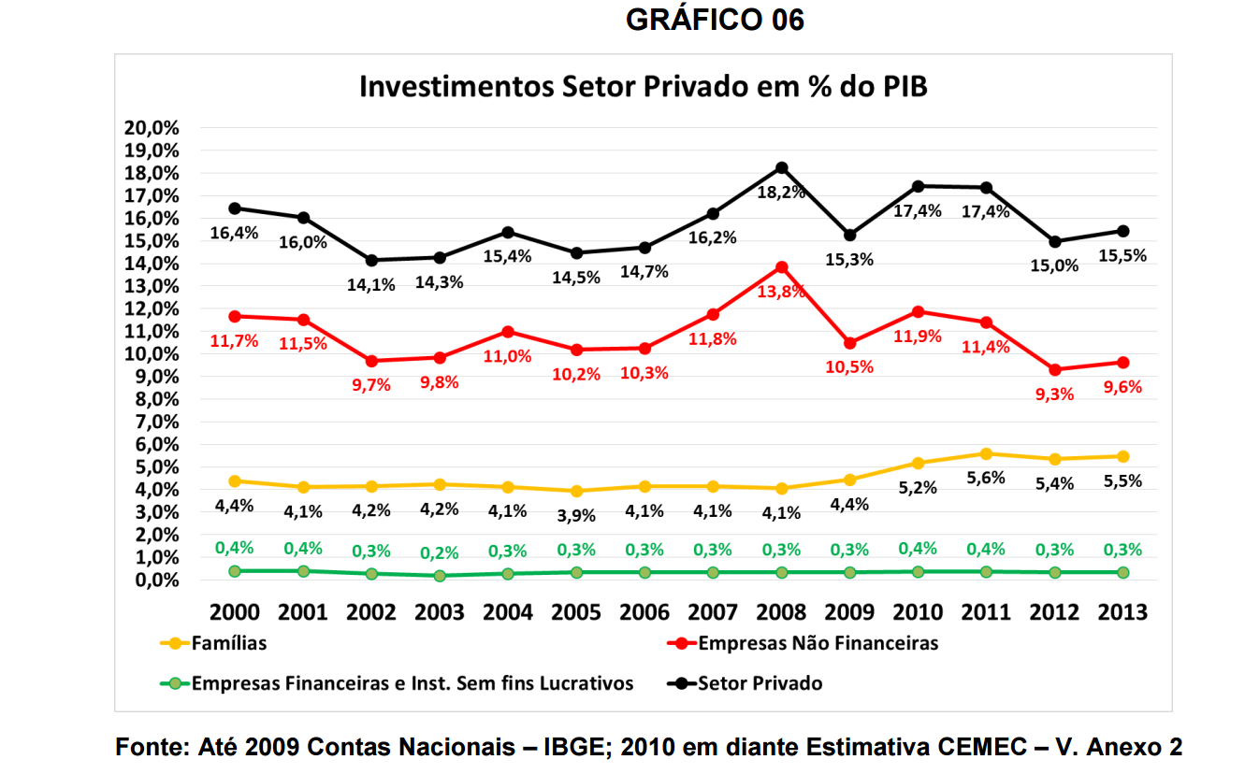
Disponível em:
http://ibmec.org.br/instituto/wp-content/uploads/2014/10/ESTUDO-ESPECIAL-CEMEC-REDUCAO-DA-TAXA-DE-POUPANCA-E-O-FINANCIAMENTO-DOS-INVESTIMENTOS.pdf
Página 12

Graf.2.10
 | Renda Disponível das Famílias/Poupaça Bruta das Famílias (Nova Metodologia) | Renda Disponível das Famílias/Poupaça Bruta das Famílias (Antiga Metodologia)
2000 | 12.7%
2001 | 12.7%
2002 | 13.5%
2003 | 12.9%
2004 | 12.6%
2005 | 11.7% | 7%
2006 | 11.3% | 7%
2007 | 10.9% | 7%
2008 | 10.6% | 7%
2009 | 10.5% | 6%
2010 | 10.7%
2011 | 10.5%
2012 | 10.9%
2013 | 10.9%
2014 | 10.1%
Retropolação CEI | Valor (1 000 000 R$)
 | 2000 | 2001 | 2002 | 2003 | 2004 | 2005 | 2006 | 2007 | 2008 | 2009 | 2010 | 2011 | 2012 | 2013 | 2014
Produto Interno Bruto (1) | 1199092 | 1315755 | 1488787 | 1717950 | 1957751 | 2170585 | 2409450 | 2720263 | 3109803 | 3333039 | 3885847 | 4376382 | 4814760 | 5331619 | 5778953
Renda disponível bruta | 1167311 | 1276857 | 1446105 | 1672182 | 1909379 | 2116426 | 2358483 | 2670170 | 3041288 | 3265694 | 3776453 | 4266839 | 4717440 | 5274593 | 5670198
Famílias | 849321 | 921972 | 1011475 | 1154362 | 1276698 | 1406510 | 1546184 | 1737958 | 1969034 | 2202388 | 2492302 | 2828939 | 3161213 | 3550416 | 3898396
Poupança bruta | 167741 | 178846 | 229646 | 281980 | 369134 | 393107 | 443534 | 526115 | 597910 | 545697 | 697320 | 811987 | 868426 | 976896 | 924920
Famílias | 107549 | 116849 | 136253 | 148397 | 161027 | 163972 | 175214 | 189576 | 208674 | 231219 | 267784 | 296791 | 343646 | 385540 | 394290

Antiga Metodologia

Renda disponível bruta ajustada |  |  |  |  |  | 1501125 | 1669015 | 1873573 | 2101579 | 2347347 | 2492302 | 2828939 | 3161213 | 3550416 | 3898396
Poupança Famílias |  |  |  |  |  | 99913 | 114814 | 124640 | 140333 | 151893 | 267784 | 296791 | 343646 | 385540 | 394290

 | 2000 | 2001 | 2002 | 2003 | 2004 | 2005 | 2006 | 2007 | 2008 | 2009 | 2010 | 2011 | 2012 | 2013 | 2014
Renda Disponível das Famílias/Poupaça Bruta das Famílias (Nova Metodologia) | 12.7% | 12.7% | 13.5% | 12.9% | 12.6% | 11.7% | 11.3% | 10.9% | 10.6% | 10.5% | 10.7% | 10.5% | 10.9% | 10.9% | 10.1%
Renda Disponível das Famílias/Poupaça Bruta das Famílias (Antiga Metodologia) |  |  |  |  |  | 6.7% | 6.9% | 6.7% | 6.7% | 6.5%

 |  |  |  |  |  | 2005 | 2006 | 2007 | 2008 | 2009
 |  |  |  |  | Renda | 1,359,654.00 | 1,503,004.00 | 1,681,457.00 | 1,877,739.00 | 2,091,050.00
 |  |  |  |  | Fundos | 34,489.00 | 40,716.00 | 37,250.00 | 49,434.00 | 40,594.00
 |  |  |  |  | Renda ajus | 1,394,143.00 | 1,543,720.00 | 1,718,707.00 | 1,927,173.00 | 2,131,644.00 | 1,743,077.40
 |  |  |  |  | Consumo | 1,294,230.00 | 1,428,906.00 | 1,594,067.00 | 1,786,840.00 | 1,979,751.00 | 1,616,758.80
 |  |  |  |  | Poupança | 99,913.00 | 114,814.00 | 124,640.00 | 140,333.00 | 151,893.00 | 126,318.60
 |  |  |  |  | Pou/Renda | 92.8% | 92.6% | 92.7% | 92.7% | 92.9%
 |  |  |  |  | Com/Renda | 7.2% | 7.4% | 7.3% | 7.3% | 7.1%

 |  |  |  |  |  | 2005 | 2006 | 2007 | 2008 | 2009
 |  |  |  |  | Renda | 1,590,842.20 | 1,762,422.92 | 1,976,084.21 | 2,244,343.65 | 2,513,985.78
 |  |  |  |  | Fundos | 34,489.00 | 40,716.00 | 37,250.00 | 49,434.00 | 40,594.00
 |  |  |  |  | Renda ajus | 1,625,331.20 | 1,803,138.92 | 2,013,334.21 | 2,293,777.65 | 2,554,579.78 | 2,058,032.35 | 18.1%
 |  |  |  |  | Consumo | 1,461,359.36 | 1,627,925.20 | 1,823,758.14 | 2,085,103.28 | 2,323,361.09 | 1,864,301.42 | 15.3%
 |  |  |  |  | Poupança | 163,971.85 | 175,213.72 | 189,576.07 | 208,674.36 | 231,218.69 | 193,730.94 | 53.4%
 |  |  |  |  | Pou/Renda | 89.9% | 90.3% | 90.6% | 90.9% | 90.9%
 |  |  |  |  | Com/Renda | 10.1% | 9.7% | 9.4% | 9.1% | 9.1%

 |  |  |  |  | Dif
 |  |  |  |  | Renda Disponível Ajustada das Famílias | 16.6% | 16.8% | 17.1% | 19.0% | 19.8% | 17.9%
 |  |  |  |  | Consumo das Famílias | 12.9% | 13.9% | 14.4% | 16.7% | 17.4% | 15.1%
 |  |  |  |  | Poupança das Famílias | 64.1% | 52.6% | 52.1% | 48.7% | 52.2% | 53.9%
 |  |  |  |  | Dif %
 |  |  |  |  | Consumo | -2.9% | -2.3% | -2.2% | -1.8% | -1.9% | -2.2%
 |  |  |  |  | Poupança | 2.9% | 2.3% | 2.2% | 1.8% | 1.9% | 2.2%

Graf.2.11-12
 | Proporção da Renda Disponível Bruta das Famílias | Proporção da Renda Disponível Bruta das Famílias Nova Metodologia | Proporção da Renda Disponível Bruta das Famílias: ajustada por var. na partic em fundos de pensão, FGTS e PIS/Pasep | Proporção da Renda Disponível Bruta das Famílias Nova Metodologia: ajustada por var. na partic em fundos de pensão, FGTS e PIS/Pasep
2005 | 6.66% |  | 6.51%
2006 | 6.88% |  | 6.72%
2007 | 6.65% |  | 6.52%
2008 | 6.68% |  | 6.52%
2009 | 6.47% |  | 6.36%
2010 |  | 10.74% |  | 10.52%
2011 |  | 9.54% |  | 9.40%
2012 |  | 10.87% |  | 10.65%
2013 |  | 10.86% |  | 10.71%
 |  | 10.11% |  | 9.98%
 | 2005 | 2006 | 2007 | 2008 | 2009 | 2010 | 2011 | 2012 | 2013 | 2014 | Título | Poupança Bruta das Famílias/ Renda Disponível Bruta das Famílias
Brasil | 0.058629469475 | 0.074374886637 | 0.072519632491 | 0.072818060444 | 0.071256269809 | 0.10515688279 | 0.093996954927 | 0.10647188679 | 0.10711357612 | 0.099829300985

Participação da Poupança Bruta das |  |  |  |  |  |  |  |  |  |  |  |  | ANO | Proporção da Renda Disponível Bruta das Famílias | Proporção da Renda Disponível Bruta das Famílias Nova Metodologia | Proporção da Renda Disponível Bruta das Famílias: ajustada por var. na partic em fundos de pensão, FGTS e PIS/Pasep | Proporção da Renda Disponível Bruta das Famílias Nova Metodologia: ajustada por var. na partic em fundos de pensão, FGTS e PIS/Pasep
Famílias |  |  |  |  |  |  |  |  |  |  |  |  | 2005 | 6.66% |  | 6.51%
na Renda Disponível Bruta das Famílias |  |  |  |  |  |  |  |  |  |  |  |  | 2006 | 6.88% |  | 6.72%
http://biblioteca.ibge.gov.br/visualizacao/livros/liv94320.pdf |  |  |  |  | 2005-2009 |  |  |  |  |  |  |  | 2007 | 6.65% |  | 6.52%
http://biblioteca.ibge.gov.br/visualizacao/livros/liv98781.pdf |  |  |  |  | 2010-204 |  |  |  |  |  |  |  | 2008 | 6.68% |  | 6.52%
http://biblioteca.ibge.gov.br/visualizacao/livros/liv98142.pdf |  |  |  |  | Metodologia |  |  |  |  |  |  |  | 2009 | 6.47% |  | 6.36%
 |  |  |  |  |  |  |  |  |  |  |  |  | 2010 |  | 10.74% |  | 10.52%
 |  |  |  |  |  |  |  |  |  |  |  |  | 2011 |  | 9.54% |  | 9.40%
 |  |  | Save | Income | Fundos de Pens | Income Tot. | Save/Income | Save/Income+Fundos | Fundos/Saving | Deflator dez/2016=1 |  |  | 2012 |  | 10.87% |  | 10.65%
 |  | 2005 | 99,913.00 | 1,501,125.00 | 34,489.00 | 1,535,614.00 | 6.7% | 6.5% | 35% | 0.51874433206 |  |  | 2013 |  | 10.86% |  | 10.71%
 |  | 2006 | 114,814.00 | 1,669,015.00 | 40,716.00 | 1,709,731.00 | 6.9% | 6.7% | 35% | 0.54044711365 |  |  | 2014 |  | 10.11% |  | 9.98%
 |  | 2007 | 124,640.00 | 1,873,573.00 | 37,250.00 | 1,910,823.00 | 6.7% | 6.5% | 30% | 0.56012671526
 |  | 2008 | 140,333.00 | 2,101,579.00 | 49,434.00 | 2,151,013.00 | 6.7% | 6.5% | 35% | 0.59193238092
 |  | 2009 | 151,893.00 | 2,347,347.00 | 40,594.00 | 2,387,941.00 | 6.5% | 6.4% | 27% | 0.62086664688
 |  | 2010 | 267,784.00 | 2,492,302.00 | 54,217.00 | 2,546,519.00 | 10.7% | 10.5% | 20% | 0.65215243816
 |  | 2011 | 296,791.00 | 2,828,939.00 | 41,271.00 | 2,870,210.00 | 10.5% | 10.3% | 14% | 0.69543164446
 |  | 2012 | 343,646.00 | 3,161,213.00 | 66,362.00 | 3,227,575.00 | 10.9% | 10.6% | 19% | 0.73301021688
 |  | 2013 | 385,540.00 | 3,550,416.00 | 48,941.00 | 3,599,357.00 | 10.9% | 10.7% | 13% | 0.77848777687
 |  | 2014 | 394,290.00 | 3,898,396.00 | 51,246.00 | 3,949,642.00 | 10.1% | 10.0% | 13% | 0.82775971043

 | Save | Income Tot.
2005 | 192,605.48 | 2,960,252.10
2006 | 212,442.62 | 3,163,549.14
2007 | 222,521.08 | 3,411,412.00
2008 | 237,076.07 | 3,633,882.97
2009 | 244,646.74 | 3,846,141.54
2010 | 410,615.65 | 3,904,791.04
2011 | 426,772.35 | 4,127,235.25
2012 | 468,814.75 | 4,403,178.74
2013 | 495,242.20 | 4,623,524.10
2014 | 476,333.89 | 4,771,483.74

 |  |  |  | ajustada por var. na partic em fundos de pensão, FGTS e PIS/Pasep

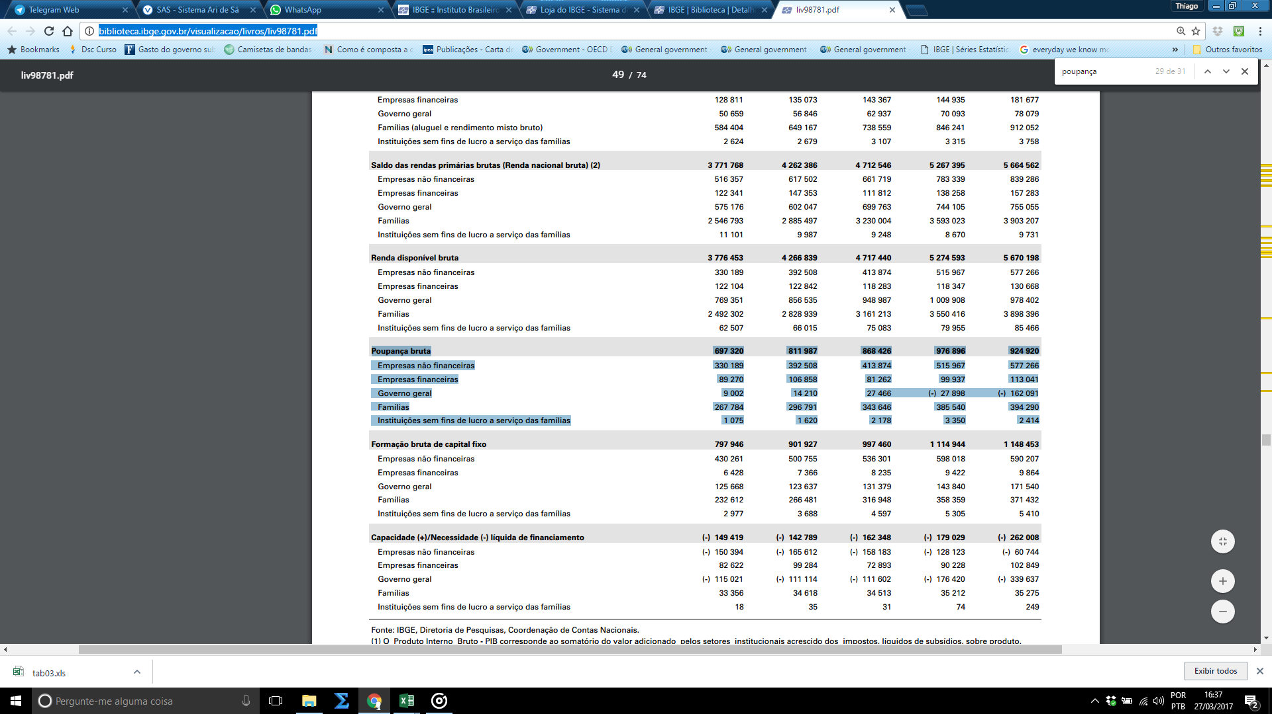

 |  |  |  |  |  |  |  |  |  |  |  |  |  |  |  |  |  |  |  |  |  | ANO | Proporção da Renda Disponível Bruta das Famílias | Proporção da Renda Disponível Bruta das Famílias Nova Metodologia | Proporção da Poupança Bruta das Famílias | Proporção da Poupança Bruta das Famílias Nova Metodologia
 |  |  |  |  |  |  |  |  |  |  |  |  |  |  |  | 2005 | 99913 | 1501125 | 34489 | 0.34519031557 | 0.02297543509 | 2005 | 2.30% |  | 34.52%
 |  |  |  |  |  |  |  |  |  |  |  |  |  |  |  | 2006 | 114814 | 1669015 | 40716 | 0.35462574251 | 0.024395227125 | 2006 | 2.44% |  | 35.46%
 |  |  |  |  |  |  |  |  |  |  |  |  |  |  |  | 2007 | 124640 | 1873573 | 37250 | 0.29886071887 | 0.01988179804 | 2007 | 1.99% |  | 29.89%
 |  |  |  |  |  |  |  |  |  |  |  |  |  |  |  | 2008 | 140333 | 2101579 | 49434 | 0.35226211939 | 0.02352231346 | 2008 | 2.35% |  | 35.23%
 |  |  |  |  |  |  |  |  |  |  |  |  |  |  |  | 2009 | 151893 | 2347347 | 40594 | 0.26725392217 | 0.017293565885 | 2009 | 1.73% |  | 26.73%
 |  |  |  |  |  |  |  |  |  |  |  |  |  |  |  | 2010 | 267784 | 2492302 | 54217 | 0.20246541989 | 0.021753784252 | 2010 |  | 2.18% |  | 20.25%
 |  |  |  |  |  |  |  |  |  |  |  |  |  |  |  | 2011 | 296791 | 2828939 | 41271 | 0.1390574512 | 0.014588861761 | 2011 |  | 1.46% |  | 13.91%
 |  |  |  |  |  |  |  |  |  |  |  |  |  |  |  | 2012 | 343646 | 3161213 | 66362 | 0.19311151592 | 0.020992574686 | 2012 |  | 2.10% |  | 19.31%
 |  |  |  |  |  |  |  |  |  |  |  |  |  |  |  | 2013 | 385540 | 3550416 | 48941 | 0.1269414328 | 0.013784581863 | 2013 |  | 1.38% |  | 12.69%
 |  |  |  |  |  |  |  |  |  |  |  |  |  |  |  | 2014 | 394290 | 3898396 | 51246 | 0.12997032641 | 0.01314540647 | 2014 |  | 1.31% |  | 13.00%

 | Proporção da Poupança Bruta das Famílias | Proporção da Poupança Bruta das Famílias Nova Metodologia
2005 | 34.52%
2006 | 35.46%
2007 | 29.89%
2008 | 35.23%
2009 | 26.73%
2010 |  | 20.25%
2011 |  | 13.91%
2012 |  | 19.31%
2013 |  | 12.69%
2014 |  | 13.00%

Graf.2.13-14
OECD (2015), Household savings (indicator). doi: 10.1787/cfc6f499-en (Accessed on 14 September 2015)
https://data.oecd.org/hha/household-savings.htm
Flags: .. Not available; | Break in series; e Estimated value; f Forecast value; x Not applicable; p Provisional data; s Strike; - Nil
Data are under System of National Accounts (SNA 1993) for all countries except for Australia and United States (SNA 2008). Information on data for Israel: http://oe.cd/israel-disclaimer
Disclaimer and Terms and Conditions: http://www.oecd.org/termsandconditions/

Household savings, Total, % of household disposable income
Rótulos de Linha | 2000 | 2001 | 2002 | 2003 | 2004 | 2005 | 2006 | 2007 | 2008 | 2009 | 2010 | 2011 | 2012 | 2013 | 2014 | 2015 | 2016
China | 28.25% | 28.01% | 27.21% | 30.22% | 30.57% | 31.51% | 34.35% | 35.80% | 37.32% | 37.84% | 38.99% | 37.84% | 38.11% | 38.46% | 37.99%
Suíca | 15.31% | 15.52% | 15.29% | 14.83% | 13.70% | 13.97% | 15.80% | 17.41% | 16.67% | 17.05% | 17.01% | 17.84% | 18.52% | 19.14% | 20.09% | 19.00%
Suécia | 4.30% | 8.33% | 8.09% | 7.04% | 5.85% | 5.24% | 6.92% | 9.25% | 13.23% | 12.31% | 11.08% | 12.60% | 15.34% | 15.25% | 15.87% | 16.20% | 16.23%
Brasil Nova | 12.66% | 12.67% | 13.47% | 12.86% | 12.61% | 11.66% | 11.33% | 10.91% | 10.60% | 10.50% | 10.74% | 10.49% | 10.87% | 10.86% | 10.11%
Alemanhã | 9.00% | 9.62% | 9.63% | 10.12% | 10.11% | 10.10% | 10.08% | 10.24% | 10.48% | 9.95% | 9.97% | 9.56% | 9.29% | 8.96% | 9.38% | 9.67%
Chile |  |  |  | 12.47% | 11.55% | 11.70% | 11.44% | 9.62% | 7.27% | 12.11% | 8.27% | 8.40% | 9.76% | 9.57% | 8.87%
França | 10.04% | 10.66% | 11.63% | 10.86% | 10.95% | 9.41% | 9.38% | 9.77% | 9.46% | 10.82% | 10.35% | 10.04% | 9.46% | 8.74% | 8.75% | 8.89%
Noruega | 4.27% | 3.08% | 8.19% | 8.78% | 6.91% | 9.67% | -0.45% | 0.90% | 3.64% | 5.15% | 3.95% | 5.80% | 7.09% | 7.59% | 8.23% | 10.42%
Austrália | 1.85% | 2.98% | -0.63% | -0.28% | 0.70% | -0.08% | 0.67% | 2.79% | 8.75% | 7.91% | 8.92% | 9.65% | 8.66% | 9.04% | 8.01% | 6.81%
Coréia do Sul |  |  |  |  |  | 6.72% | 5.47% | 3.55% | 3.76% | 4.83% | 4.66% | 3.86% | 3.90% | 5.60% | 7.18%
Austria | 10.47% | 8.82% | 8.95% | 9.17% | 9.21% | 10.74% | 11.30% | 12.09% | 11.95% | 11.26% | 9.28% | 7.88% | 8.67% | 7.03% | 6.98% | 7.34%
República Checa | 6.01% | 6.22% | 6.28% | 5.69% | 4.85% | 6.10% | 7.84% | 7.02% | 6.30% | 8.51% | 7.61% | 6.03% | 5.99% | 5.62% | 6.59% | 6.63%
México |  |  |  | 10.11% | 8.62% | 8.18% | 9.10% | 8.35% | 8.11% | 8.38% | 8.77% | 6.87% | 6.06% | 5.64% | 6.39% | 6.58%
Holanda | 6.24% | 8.09% | 7.87% | 7.43% | 6.82% | 5.66% | 3.85% | 3.86% | 3.73% | 7.12% | 4.89% | 5.79% | 7.17% | 7.30% | 6.25% | 6.00%
Irlanda | -4.01% | 0.96% | -0.77% | -0.04% | 0.70% | 1.12% | -1.18% | -1.29% | 4.53% | 9.57% | 7.64% | 4.74% | 7.29% | 5.65% | 6.08% | 5.85%
Área do Euro | 7.40% | 8.15% | 8.54% | 8.61% | 8.38% | 7.36% | 6.88% | 6.60% | 6.76% | 8.04% | 6.52% | 6.06% | 5.67% | 5.79% | 5.88% | 5.68% | 5.53%
EUA | 4.33% | 4.51% | 5.20% | 5.01% | 4.72% | 2.69% | 3.44% | 3.08% | 5.09% | 6.35% | 5.82% | 6.23% | 7.89% | 5.18% | 5.77% | 6.00%
Hungria | 5.23% | 5.92% | 3.02% | 1.61% | 4.43% | 5.59% | 6.19% | 2.07% | 1.31% | 3.39% | 3.35% | 4.14% | 2.58% | 4.34% | 5.70% | 4.33%
Eslovênia | 6.72% | 8.40% | 8.53% | 6.10% | 7.12% | 9.36% | 11.08% | 9.42% | 9.74% | 7.72% | 6.11% | 5.45% | 2.78% | 5.41% | 5.37% | 6.94%
Estônia | 0.32% | -1.86% | -9.49% | -9.29% | -9.67% | -8.57% | -10.89% | -6.91% | 1.86% | 7.19% | 4.16% | 4.82% | 4.09% | 1.15% | 4.84% | 4.30%
Bélgica | 10.42% | 11.91% | 11.02% | 10.56% | 8.88% | 8.52% | 9.16% | 9.43% | 10.01% | 11.32% | 8.11% | 6.56% | 5.71% | 4.94% | 4.61% | 4.18%
União Européia | 6.43% | 7.28% | 7.05% | 6.86% | 6.12% | 5.31% | 4.82% | 4.48% | 4.69% | 6.90% | 5.86% | 5.07% | 4.59% | 4.49% | 4.14%
Canadá | 5.30% | 4.86% | 3.00% | 1.98% | 2.57% | 1.47% | 2.60% | 2.15% | 3.35% | 4.66% | 4.39% | 4.27% | 4.82% | 5.26% | 3.98% | 4.30%
Russia |  |  |  |  |  |  |  |  |  |  |  | 3.94% | 2.75% | 3.67% | 3.91%
Itália | 7.42% | 8.92% | 9.63% | 9.14% | 9.60% | 9.09% | 8.52% | 8.09% | 7.83% | 7.05% | 4.20% | 3.71% | 1.98% | 3.61% | 3.86% | 3.11% | 3.30%
Espanha | 5.77% | 5.47% | 5.24% | 6.73% | 5.00% | 3.23% | 1.39% | -0.96% | 1.57% | 7.30% | 3.69% | 4.65% | 2.35% | 3.84% | 3.18% | 2.30%
República Eslovaca | 5.84% | 3.69% | 3.35% | 1.07% | 0.34% | 1.10% | 0.13% | 1.90% | 0.78% | 2.33% | 2.36% | 0.76% | 0.74% | 0.21% | 1.44% | 3.13%
Reino Unido | 4.26% | 4.94% | 3.55% | 2.18% | 0.51% | -0.21% | -1.06% | -0.52% | -0.81% | 3.82% | 5.67% | 3.42% | 2.68% | 0.58% | 0.51% | 0.16% | -1.11%
Finlandia | 3.02% | 2.69% | 2.71% | 2.26% | 3.02% | 1.00% | -0.45% | -0.37% | -0.24% | 3.38% | 3.15% | 1.32% | 0.71% | 1.52% | -0.14% | -0.69%
Japão | 8.85% | 5.56% | 4.91% | 4.40% | 3.56% | 3.45% | 2.51% | 2.54% | 2.52% | 4.00% | 3.71% | 3.97% | 2.71% | 0.30% | -0.39% | 0.72%
Polonia | 11.04% | 12.36% | 8.95% | 7.93% | 2.73% | 2.17% | 2.03% | 2.05% | 0.30% | 2.82% | 2.38% | -1.09% | -1.11% | -0.07% | -0.54% | -0.99%
Nova Zelândia | -2.52% | -1.37% | -6.40% | -3.91% | -3.47% | -5.43% | -3.58% | 0.09% | -1.81% | 1.43% | 2.39% | 2.57% | 0.94% | 0.69% | -1.05%
Dinamarca | -5.63% | 0.32% | 1.53% | 2.35% | -1.68% | -4.27% | -1.53% | -3.03% | -4.10% | 0.66% | 1.84% | 0.80% | 0.12% | 2.34% | -1.79% | 4.41% | 5.06%
África do Sul |  |  |  |  |  |  |  |  | -1.08% | -0.53% | -0.83% | -1.05% | -2.08% | -2.48% | -2.40%
Portugal | 3.47% | 4.05% | 3.86% | 2.70% | 2.71% | 1.79% | 0.36% | -0.78% | -1.13% | 2.73% | 1.34% | -0.92% | -0.46% | -0.24% | -3.33% | -3.94% | -3.80%
Latvia | -9.76% | -9.76% | -9.13% | -6.96% | -7.57% | -6.45% | -11.40% | -10.55% | 3.56% | 5.88% | -4.43% | -15.03% | -15.56% | -16.09% | -14.73% | -12.70%
Grécia | -1.43% | -1.80% | -2.01% | 0.93% | 1.15% | -2.86% | -0.05% | -1.23% | -3.84% | -1.13% | -6.90% | -8.86% | -10.91% | -16.09% | -15.33% | -19.30%
Brasil Antiga |  |  |  |  |  | 6.66% | 6.88% | 6.65% | 6.68% | 6.47%

 |  |  |  |  |  |  | Título | Poupança das Famílias / Renda Disponível das Famílias (2009 - %)
Rótulos de Linha | 2008 |  |  |  |  |  |  |  |  |  |  |  |  |  |  |  | Rótulos de Linha | 2014
China | 37.8% | 1 |  |  |  |  |  |  |  |  |  |  |  |  |  |  | China | 38.0% | 1
Suíca | 17.1% | 2 |  |  |  |  |  |  |  |  |  |  |  |  |  |  | Suíca | 20.1% | 2
Suécia | 12.3% | 3 |  |  |  |  |  |  |  |  |  |  |  |  |  |  | Suécia | 15.9% | 3
Chile | 12.1% | 4 |  |  |  |  |  |  |  |  |  |  |  |  |  |  | Brasil (SCN-2010) | 10.1% | 4
Bélgica | 11.3% | 5 |  |  |  |  |  |  |  |  |  |  |  |  |  |  | Alemanhã | 9.4% | 5
Austria | 11.3% | 6 |  |  |  |  |  |  |  |  |  |  |  |  |  |  | Chile | 8.9% | 6
França | 0.10817347633 | 7 |  |  |  |  |  |  |  |  |  |  |  |  |  |  | França | 8.7% | 7
Brasil (SCN-2010) | 10.5% | 8 |  |  |  |  |  |  |  |  |  |  |  |  |  |  | Noruega | 8.2% | 8
Alemanhã | 10.0% | 9 |  |  |  |  |  |  |  |  |  |  |  |  |  |  | Austrália | 8.0% | 9
Irlanda | 9.6% | 10 |  |  |  |  |  |  |  |  |  |  |  |  |  |  | Coréia do Sul | 7.2% | 10
República Checa | 8.5% | 11 |  |  |  |  |  |  |  |  |  |  |  |  |  |  | Austria | 7.0% | 11
México | 8.4% | 12 |  |  |  |  |  |  |  |  |  |  |  |  |  |  | República Checa | 6.6% | 12
Área do Euro | 8.0% | 13 |  |  |  |  |  |  |  |  |  |  |  |  |  |  | México | 6.4% | 13
Austrália | 7.9% | 14 |  |  |  |  |  |  |  |  |  |  |  |  |  |  | Holanda | 6.3% | 14
Eslovênia | 7.7% | 15 |  |  |  |  |  |  |  |  |  |  |  |  |  |  | Irlanda | 6.1% | 15
Espanha | 7.3% | 16 |  |  |  |  |  |  |  |  |  |  |  |  |  |  | Área do Euro | 5.9% | 16
Estônia | 7.2% | 17 |  |  |  |  |  |  |  |  |  |  |  |  |  |  | EUA | 5.8% | 17
Holanda | 7.1% | 18 |  |  |  |  |  |  |  |  |  |  |  |  |  |  | Hungria | 5.7% | 18
Itália | 7.1% | 19 |  |  |  |  |  |  |  |  |  |  |  |  |  |  | Eslovênia | 5.4% | 19
União Européia | 6.9% | 20 |  |  |  |  |  |  |  |  |  |  |  |  |  |  | Estônia | 4.8% | 20
Brasil (SCN-2000) | 6.5% | 21 |  |  |  |  |  |  |  |  |  |  |  |  |  |  | Bélgica | 4.6% | 21
EUA | 6.3% | 22 |  |  |  |  |  |  |  |  |  |  |  |  |  |  | União Européia | 4.1% | 22
Latvia | 5.9% | 23 |  |  |  |  |  |  |  |  |  |  |  |  |  |  | Canadá | 4.0% | 23
Noruega | 5.1% | 24 |  |  |  |  |  |  |  |  |  |  |  |  |  |  | Russia | 3.9% | 24
Coréia do Sul | 4.8% | 25 |  |  |  |  |  |  |  |  |  |  |  |  |  |  | Itália | 3.9% | 25
Canadá | 4.7% | 26 |  |  |  |  |  |  |  |  |  |  |  |  |  |  | Espanha | 3.2% | 26
Japão | 4.0% | 27 |  |  |  |  |  |  |  |  |  |  |  |  |  |  | República Eslovaca | 1.4% | 27
Reino Unido | 3.8% | 28 |  |  |  |  |  |  |  |  |  |  |  |  |  |  | Reino Unido | 0.5% | 28
Hungria | 3.4% | 29 |  |  |  |  |  |  |  |  |  |  |  |  |  |  | Finlandia | -0.1% | 29
Finlandia | 3.4% | 30 |  |  |  |  |  |  |  |  |  |  |  |  |  |  | Japão | -0.4% | 30
Polonia | 2.8% | 31 |  |  |  |  |  |  |  |  |  |  |  |  |  |  | Polonia | -0.5% | 31
Portugal | 2.7% | 32 |  |  |  |  |  |  |  |  |  |  |  |  |  |  | Nova Zelândia | -1.0% | 32
República Eslovaca | 2.3% | 33 |  |  |  |  |  |  |  |  |  |  |  |  |  |  | Dinamarca | -1.8% | 33
Nova Zelândia | 1.4% | 34 |  |  |  |  |  |  |  |  |  |  |  |  |  |  | África do Sul | -2.4% | 34
Dinamarca | 0.7% | 35 |  |  |  |  |  |  |  |  |  |  |  |  |  |  | Portugal | -3.3% | 35
África do Sul | -0.5% | 36 |  |  |  |  |  |  |  |  |  |  |  |  |  |  | Latvia | -14.7% | 36
Grécia | -1.1% | 37 |  |  |  |  |  |  |  |  |  |  |  |  |  |  | Grécia | -15.3% | 37
 | 7.4% |  |  |  |  |  |  |  |  |  |  |  |  |  |  |  |  | 4.87%
 | 7.5%

Graf.2.15-2.16
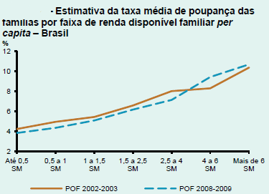
Disponível em:
http://www.bcb.gov.br/pec/boletimregional/port/2013/01/br201301b2p.pdf
Página 2

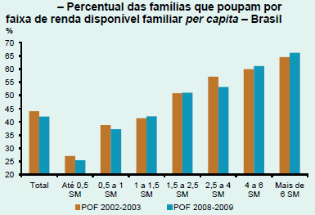

 | Fonte e elaboração: Relatório Regional BCB.

 |  | Fonte e elaboração: Relatório Regional BCB.

Figuras
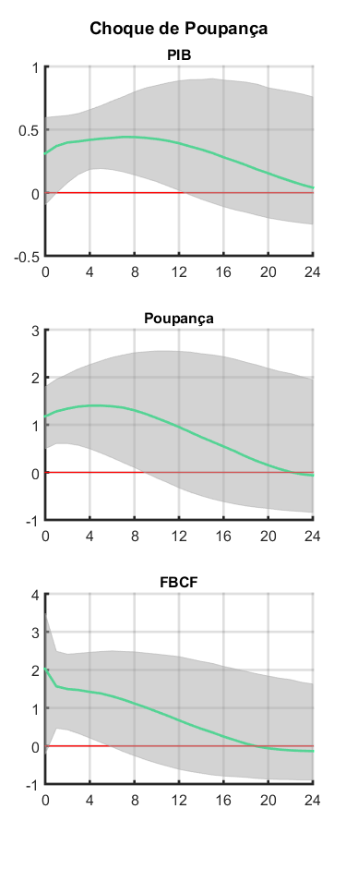
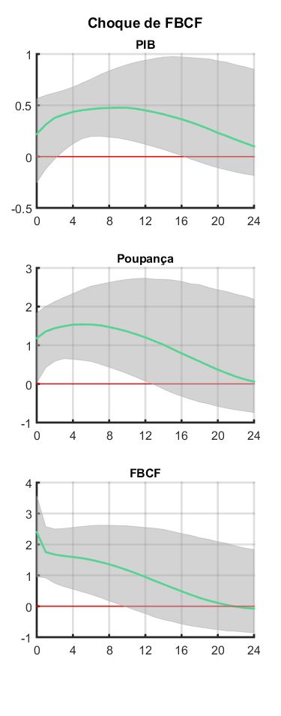
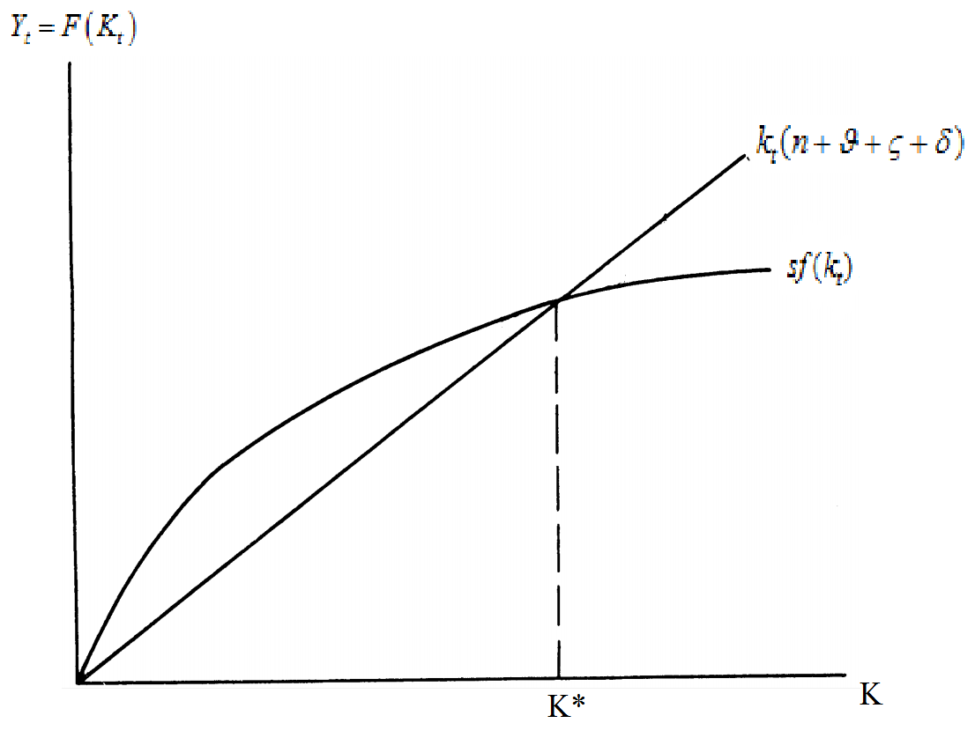
Figura 3.1
 | Figura 3.1

